Sheet1
 | 前年度繰越金 | 町会費 | 補助金 | 寄付金 | 雑収入 | 手許現金
平成27年 | 4,360,234 | 1,460,000 | 1,805,546 | 408,000 | 114,168
平成28年 | 4,060,058 | 1,456,400 | 2,112,057 | 383,000 | 122,193
平成29年 | 3,165,656 | 1,430,800 | 1,972,112 | 342,000 | 122,974
平成30年 | 3,168,532 | 1,420,800 | 1,870,096 | 293,000 | 136,089
令和元年 | 2,923,424 | 1,402,800 | 2,074,970 | 321,000 | 343,297 | 351,499
令和2年 | 3,254,925 | 1,396,800 | 1,408,199 | 0 | 57,209
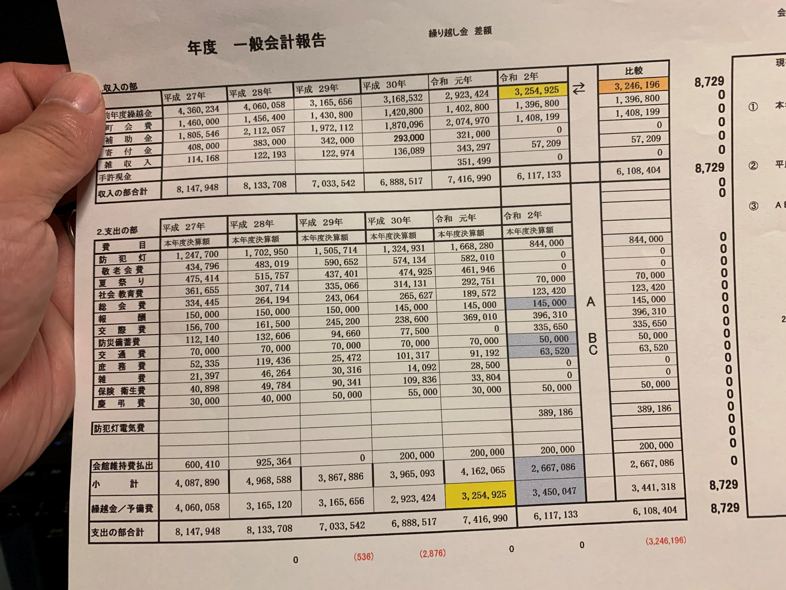
 | 平成27年 | 平成28年 | 平成29年 | 平成30年 | 令和元年 | 令和2年
前年度繰越金 | 4,360,234 | 4,060,058 | 3,165,656 | 3,168,532 | 2,923,424 | 3,254,925
町会費 | 1,460,000 | 1,456,400 | 1,430,800 | 1,420,800 | 1,402,800 | 1,396,800 | 304.16666667 | 303.41666667 | 298.08333333 | 296 | 292.25 | 291
補助金 | 1,805,546 | 2,112,057 | 1,972,112 | 1,870,096 | 2,074,970 | 1,408,199
寄付金 | 408,000 | 383,000 | 342,000 | 293,000 | 321,000 | 0
雑収入 | 114,168 | 122,193 | 122,974 | 136,089 | 343,297 | 57,209
手許現金 |  |  |  |  | 351,499
 | 8,147,948 | 8,133,708 | 7,033,542 | 6,888,517 | 7,416,990 | 6,117,133

 | 平成27年 | 平成28年 | 平成29年 | 平成30年 | 令和元年 | 令和2年
防犯灯 | 1,247,700 | 1,702,950 | 1,505,714 | 1,324,931 | 1,169,250 | 844,000
敬老会費 | 434,796 | 483,019 | 590,652 | 574,134 | 582,010 | 0
夏祭り | 475,414 | 515,757 | 437,401 | 474,925 | 461,946 | 0
社会教育費 | 361,655 | 307,714 | 335,066 | 314,131 | 292,751 | 70,000
総会費 | 334,445 | 264,194 | 243,064 | 265,627 | 189,572 | 123,420
報酬 | 150,000 | 150,000 | 150,000 | 145,000 | 145,000 | 145,000
交際費 | 156,700 | 161,500 | 245,200 | 238,600 | 369,010 | 396,310
防災備蓄費 | 112,140 | 132,606 | 94,660 | 77,500 | 0 | 335,650
交通費 | 70,000 | 70,000 | 70,000 | 70,000 | 70,000 | 50,000
庶務費 | 52,335 | 119,436 | 25,472 | 101,317 | 91,192 | 63,520
雑費 | 21,397 | 46,264 | 30,316 | 14,092 | 28,500 | 0
保険 衛生費 | 40,898 | 49,784 | 90,341 | 109,836 | 33,804 | 0
慶弔費 | 30,000 | 40,000 | 50,000 | 55,000 | 30,000 | 50,000
防犯灯電気費 |  |  |  |  | 499,030 | 389,186
会館維持費払出 | 600,410 | 925,364 | 0 | 200,000 | 200,000 | 200,000
小計 | 4,087,890 | 4,968,588 | 3,867,886 | 3,965,093 | 4,162,065 | 2,667,086
繰越金 | 4,060,058 | 3,165,120 | 3,165,656 | 2,923,424 | 3,254,925 | 3,450,047

 |  |  |  |  | 交際費が多いのは寄付金が多くなっている。

 |  |  |  |  | 防犯灯の交換工事で90万、会館の電気代で50万

